KIT DE LED
 |  |  |  |  | 1001.88
KITS DE LED
FOTO | CODIGO | DESCRIPCION | PRECIO LISTA | CARGAR AQUÍ EL DESCUENTO
KIT CREE LED RX MINI SIN COOLER |  |  |  | PRECIO CON EL DESCUENTO
 | RXH1 | KIT DE LED H1 RX SIN COOLER MINI 12V - OFF ROAD | $ 6,999 | $ 6,999
 | RXH3 | KIT DE LED H3 RX SIN COOLER MINI 12V - OFF ROAD | $ 6,999 | $ 6,999
 | RXH4 | KIT DE LED H4 RX SIN COOLER MINI 12V - OFF ROAD | $ 8,399 | $ 8,399
 | RXH7 | KIT DE LED H7 RX SIN COOLER MINI 12V - OFF ROAD | $ 6,999 | $ 6,999
 | RXH11 | KIT DE LED H11 RX SIN COOLER MINI 12V - OFF ROAD | $ 6,999 | $ 6,999
 | RXH13 | KIT DE LED H13 RX SIN COOLER MINI 12V - OFF ROAD | $ 8,399 | $ 8,399
 | RXH15 | KIT DE LED H15 RX SIN COOLER MINI 12V - OFF ROAD | $ 22,041 | $ 22,041
 | RXH16 | KIT DE LED H16 RX SIN COOLER MINI 12V - OFF ROAD | $ 8,399 | $ 8,399
 | RXH27 | KIT DE LED H27 RX SIN COOLER MINI 12V - OFF ROAD | $ 8,399 | $ 8,399
 | RX9004/7 | KIT DE LED H9004/7 RX SIN COOLER MINI 12V - OFF ROAD | $ 8,399 | $ 8,399
 | RX9005 | KIT DE LED 9005 RX SIN COOLER MINI 12V - OFF ROAD | $ 6,999 | $ 6,999
 | RX9006 | KIT DE LED 9006 RX SIN COOLER MINI 12V - OFF ROAD | $ 6,999 | $ 6,999
KIT DE LED S6 CON COOLER
 | NS6H1 | KIT DE LED H1 S6 12V - OFF ROAD | $ 9,499 | $ 9,499
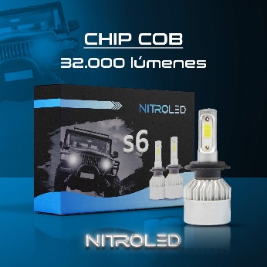
 | NS6H3 | KIT DE LED H3 S6 12V - OFF ROAD | $ 9,499 | $ 9,499
 | NS6H4 | KIT DE LED H4 S6 12V - OFF ROAD | $ 10,999 | $ 10,999
 | NS6H7 | KIT DE LED H7 S6 12V - OFF ROAD | $ 9,499 | $ 9,499
 | NS6H11 | KIT DE LED H11 S6 12V - OFF ROAD | $ 9,499 | $ 9,499
 | NS6H13 | KIT DE LED H13 S6 12V - OFF ROAD | $ 10,999 | $ 10,999
 | NS6H15 | KIT DE LED H15 S6 12V - OFF ROAD | $ 24,045 | $ 24,045
 | NS6H16 | KIT DE LED H16 S6 12V - OFF ROAD | $ 10,999 | $ 10,999
 | NS6H27 | KIT DE LED H27 S6 12V - OFF ROAD | $ 10,999 | $ 10,999
 | NS69004-7 | KIT DE LED 9004-7 S6 12V - OFF ROAD | $ 10,999 | $ 10,999
 | NS69005 | KIT DE LED 9005 S6 12V - OFF ROAD | $ 9,499 | $ 9,499
 | NS69006 | KIT DE LED 9006 S6 12V - OFF ROAD | $ 9,499 | $ 9,499
KIT DE LED S1 SIN COOLER CHIP CSP
 | S1H1 | KIT DE LED S1 H1 12V - OFF ROAD | $ 15,499 | $ 15,499
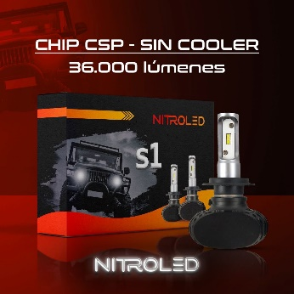
 | S1H3 | KIT DE LED S1 H3 12V - OFF ROAD | $ 15,499 | $ 15,499
 | S1H4 | KIT DE LED S1 H4 12V - OFF ROAD | $ 18,999 | $ 18,999
 | S1H7 | KIT DE LED S1 H7 12V - OFF ROAD | $ 15,499 | $ 15,499
 | S1H11 | KIT DE LED S1 H11 12V - OFF ROAD | $ 15,499 | $ 15,499
 | S1H13 | KIT DE LED S1 H13 12V - OFF ROAD | $ 18,999 | $ 18,999
 | S1H15 | KIT DE LED S1 H15 12V - OFF ROAD | $ 32,060 | $ 32,060
 | S1H16 | KIT DE LED S1 H16 12V - OFF ROAD | $ 18,999 | $ 18,999
 | S1H27 | KIT DE LED S1 H27 12V - OFF ROAD | $ 18,999 | $ 18,999
 | S19004/7 | KIT DE LED S1 9004/7 12V - OFF ROAD | $ 18,999 | $ 18,999
 | S19005 | KIT DE LED S1 9005 12V - OFF ROAD | $ 15,499 | $ 15,499
 | S19006 | KIT DE LED S1 9006 12V - OFF ROAD | $ 15,499 | $ 15,499
KIT DE LED P16 PREMIUM CON COOLER
 | P16H1 | KIT DE LED P16 PREMIUM H1 12V - OFF ROAD | $ 22,999 | $ 22,999
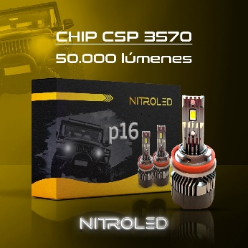
 | P16H3 | KIT DE LED P16 PREMIUM H3 12V - OFF ROAD | $ 22,999 | $ 22,999
 | P16H4 | KIT DE LED P16 PREMIUM H4 12V - OFF ROAD | $ 25,999 | $ 25,999
 | P16H7 | KIT DE LED P16 PREMIUM H7 12V - OFF ROAD | $ 22,999 | $ 22,999
 | P16H11 | KIT DE LED P16 PREMIUM H11 12V - OFF ROAD | $ 22,999 | $ 22,999
 | P16H13 | KIT DE LED P16 PREMIUM H13 12V - OFF ROAD | $ 25,999 | $ 25,999
 | P16H15 | KIT DE LED P16 PREMIUM H15 12V - OFF ROAD | $ 36,068 | $ 36,068
 | P16H16 | KIT DE LED P16 PREMIUM H16 12V - OFF ROAD | $ 25,999 | $ 25,999
 | P16H27 | KIT DE LED P16 PREMIUM H27 12V - OFF ROAD | $ 25,999 | $ 25,999
 | P169004/7 | KIT DE LED P16 PREMIUM 9004/7 12V - OFF ROAD | $ 25,999 | $ 25,999
 | P169005 | KIT DE LED P16 PREMIUM 9005 12V - OFF ROAD | $ 22,999 | $ 22,999
 | P169006 | KIT DE LED P16 PREMIUM 9006 12V - OFF ROAD | $ 22,999 | $ 22,999
KIT DE LED SUPER CANBUS M5 ALTA GAMA
 | M5H1 | KIT DE LED M5 CANBUS PREMIUM H1 12V - OFF ROAD | $ 35,999 | $ 35,999
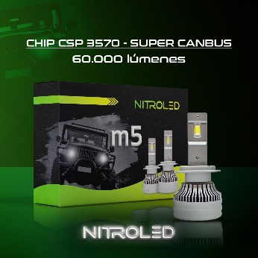
 | M5H3 | KIT DE LED M5 CANBUS PREMIUM H3 12V - OFF ROAD | $ 35,999 | $ 35,999
 | M5H4 | KIT DE LED M5 CANBUS PREMIUM H4 12V - OFF ROAD | $ 38,999 | $ 38,999
 | M5H7 | KIT DE LED M5 CANBUS PREMIUM H7 12V - OFF ROAD | $ 35,999 | $ 35,999
 | M5H11 | KIT DE LED M5 CANBUS PREMIUM H11 12V - OFF ROAD | $ 35,999 | $ 35,999
 | M5H13 | KIT DE LED M5 CANBUS PREMIUM H13 12V - OFF ROAD | $ 38,999 | $ 38,999
 | M5H15 | KIT DE LED M5 CANBUS PREMIUM H15 12V - OFF ROAD | $ 45,999 | $ 45,999
 | M5H16 | KIT DE LED M5 CANBUS PREMIUM H16 12V - OFF ROAD | $ 38,999 | $ 38,999
 | M5H27 | KIT DE LED M5 CANBUS PREMIUM H27 12V - OFF ROAD | $ 38,999 | $ 38,999
 | M59004/7 | KIT DE LED M5 CANBUS PREMIUM 9004/7 12V - OFF ROAD | $ 38,999 | $ 38,999
 | M59005 | KIT DE LED M5 CANBUS PREMIUM 9005 12V - OFF ROAD | $ 35,999 | $ 35,999
 | M59006 | KIT DE LED M5 CANBUS PREMIUM 9006 12V - OFF ROAD | $ 35,999 | $ 35,999
PRODUCTOS PARA USO OFF ROAD - PRECIO MAS IVA DEL %10.5

NAITE LAMPARAS
 |  |  |  |  | 1001.88
LAMPARAS HALOGENAS HOMOLOGADAS PREMIUM

NAITE LINEA 12V HALOGENAS
 |  |  |  | CARGAR AQUÍ EL DESCUENTO
FOTO | CODIGO | DESCRIPCION | PRECIO LISTA | PRECIO CON EL DESCUENTO
 | NH1 | H1 12V 55W | $ 1,112.14 | $ 1,112.14
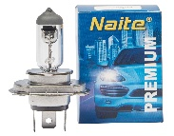
 | NH3 | H3 12V 55W | $ 1,019.73 | $ 1,019.73
 | NH4 | H4 PT43 12V 60/55W | $ 1,922.62 | $ 1,922.62
 | NH7 | H7 12 55W | $ 2,012.91 | $ 2,012.91
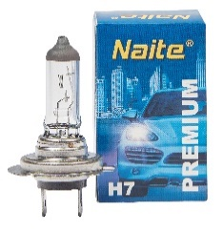
 | NH8 | H8 12V 35W | $ 5,250.02 | $ 5,250.02
 | NH11 | H11 12V 55W | $ 4,602.07 | $ 4,602.07
 | NH11B | H11B 12V 55W | $ 13,803.55 | $ 13,803.55
 | NH16 | H16 12V 24W | $ 8,970.45 | $ 8,970.45
 | N9004 | HB1 12V 65/45W (9004) | $ 4,928.70 | $ 4,928.70
 | N9005 | HB3 12V 60W (9005) | $ 3,574.37 | $ 3,574.37
 | N9006 | HB4 12V 51W (9006) | $ 3,765.57 | $ 3,765.57
 | N9007 | HB5 12V 65/55W (9007) | $ 4,928.70 | $ 4,928.70
 | NT201P | W21W 12V 21W 1 POLO | $ 1,258.73 | $ 1,258.73
 | NT202P | W21/5W 12V 21/5W T20 2 POLOS | $ 1,338.40 | $ 1,338.40
 | N1141 | P21W 1141 12V 21W | $ 290.52 | $ 290.52
 | N1141AMB | PY21W 12V 21W 1141 AMBER | $ 459.41 | $ 459.41
 | N1034 | P21/5W 1034 12V 21/5W | $ 312.29 | $ 312.29
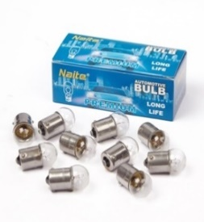
 | N2821 | W5W 2821 12V 5W | $ 141.28 | $ 141.28
 | NR5W | R5W 67 12V 5W | $ 219.35 | $ 219.35
 | NR10W | R10W 67 12V 10W | $ 220.94 | $ 220.94
 | NT15 | T15 W16W 12V 16W | $ 411.61 | $ 411.61
NAITE LINEA 12V SUPER WHITE
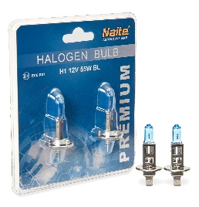
 | NH1BL | H1 12V 55W BL SUPER WHITE | $ 4,778.53 | $ 4,778.53
 | NH3BL | H3 12V 55W BL SUPER WHITE | $ 4,778.53 | $ 4,778.53
 | NH4BL | H4 12V 60/55W BL SUPER WHITE | $ 5,963.57 | $ 5,963.57
 | NH7BL | H7 12V 55W BL SUPER WHITE | $ 5,837.17 | $ 5,837.17
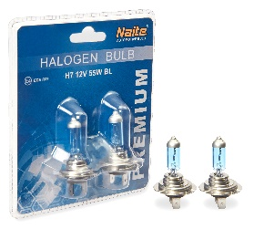
 | NH8BL | H8 12V 35W BL SUPER WHITE | $ 8,193.70 | $ 8,193.70
 | NH11BL | H11 12V 55W BL SUPER WHITE | $ 7,539.11 | $ 7,539.11
 | NH11B-BL | H11B 12V 55W BL SUPER WHITE | $ 17,276.75 | $ 17,276.75
 | NH16BL | H16 12V 24W BL SUPER WHITE | $ 17,105.20 | $ 17,105.20
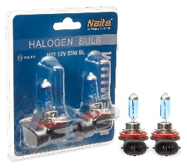
 | N9004BL | HB1 12V 65/45W BL 9004 SUPER WHITE | $ 7,426.25 | $ 7,426.25
 | N9005BL | HB3 12V 60W BL 9005 SUPER WHITE | $ 6,712.97 | $ 6,712.97
 | N9006BL | HB4 12V 51W BL 9006 SUPER WHITE | $ 6,712.97 | $ 6,712.97
 | N9007BL | HB5 12V 65/55W BL 9007 SUPER WHITE | $ 7,426.25 | $ 7,426.25
 | NAITE LINEA 24V
 | 24NH1 | H1 24V 70W | $ 1,269.35 | $ 1,269.35
 | 24NH4 | H4 PT43 24V 70/75W | $ 2,559.95 | $ 2,559.95
 | 24NH7 | H7 24V 70W | $ 3,128.24 | $ 3,128.24
 | 24N1034 | P21/5W 1034 24V 21/5W | $ 365.93 | $ 365.93
 | 24N1141 | P21W 1141 24V 21W | $ 342.57 | $ 342.57
 | 24N2821 | W5W 2821 24V 5W | $ 159.86 | $ 159.86
 | 24NR5W | R5W 67 24V 5W | $ 234.49 | $ 234.49
 | NAITE LINEA XENON ORIGINAL
 | ND1S | D1S 12V 35W 4300K | $ 25,021.66 | $ 25,021.66
 | ND2S | D2S 12V 35W 4300K | $ 19,540.60 | $ 19,540.60
 | ND2R | D2R 12V 35W 4300K | $ 19,540.60 | $ 19,540.60
 | ND3S | D3S 12V 35W 4300K | $ 28,038.36 | $ 28,038.36
 | ND4R | D4R/S 12V 35W 4300K | $ 23,364.59 | $ 23,364.59
 | ND8S | D8S 12V 35W 4300K | $ 67,977.84 | $ 67,977.84
PRECIOS MAS IVA

ACCESORIOS
ACCESORIOS |  |  |  |  | 1001.88
 |  |  |  | CARGAR AQUI EL DESCUENTO
FOTO | CODIGO | DESCRIPCION | PRECIO LISTA | PRECIO CON EL DESCUENTO
 | CVN | CUBRE VOLANTE NEGRO 38 | $ 3,499.00 | $ 3,499.00
 | CVA | CUBRE VOLANTE NEGRO Y AZUL 38 | $ 3,499.00 | $ 3,499.00
 | CVR | CUBRE VOLANTE NEGRO Y ROJO 38 | $ 3,499.00 | $ 3,499.00
 | CVG | CUBRE VOLANTE NEGRO Y GRIS 38 | $ 3,499.00 | $ 3,499.00
 | CINRO | CINTA ROJA 7CM X 45,7 METROS | $ 72,499.00 | $ 72,499.00
 | CINCE | CINTA CEBRADA 7CM X 45,7 METROS | $ 72,499.00 | $ 72,499.00
 | CINBLA | CINTA BLANCA 5CM X 45,7 METROS | $ 57,999.00 | $ 57,999.00
 | CINAMA | CINTA AMARILLA 5CM X 45,7 METROS | $ 57,999.00 | $ 57,999.00
 | VE110 | CIRCULO DE VELOCIDAD MAXIMA 110KM/H | $ 1,609.50 | $ 1,609.50
 | VE100 | CIRCULO DE VELOCIDAD MAXIMA 100KM/H | $ 1,609.50 | $ 1,609.50
 | VE90 | CIRCULO DE VELOCIDAD MAXIMA 90KM/H | $ 1,609.50 | $ 1,609.50
 | VE80 | CIRCULO DE VELOCIDAD MAXIMA 80KM/H | $ 1,609.50 | $ 1,609.50
 | VE60 | CIRCULO DE VELOCIDAD MAXIMA 60KM/H | $ 1,609.50 | $ 1,609.50
 | ALF04 | ALFOMBRA PVC 4 PIEZAS NEGRA 72*45 / 44.5*45 | $ 13,265.83 | $ 13,265.83
 | ALF03 | ALFOMBRA 3 PIEZAS NEGRA72*43 / 43*137 | $ 16,406.24 | $ 16,406.24
 | CAB200 | CABLE PUENTE DE BATERIA 2,5 METROS 200 AMP ROJO Y NEGRO UNIVERSAL | $ 6,699.00 | $ 6,699.00
 | CAB500 | CABLE PUENTE DE BATERIA 2,5 METROS 500 AMP ROJO Y NEGRO UNIVERSAL | $ 9,999.00 | $ 9,999.00
 | COMP1 | COMPRESOR DE AIRE 12V 140 PSI CILINDRO 1x30MM 10 AMP | $ 21,999.00 | $ 21,999.00
 | COMP2 | COMPRESOR DE AIRE 12V, 150 PSI, CILINDRO 2x40MM 35 AMP | $ 47,999.00 | $ 47,999.00
 | VAL01 | JUEGO DE TAPITAS DE VALVULA GRANADA METALIZADA 4 PCS NEGRO | $ 2,499.00 | $ 2,499.00
 | VAL02 | JUEGO DE TAPITAS DE VALVULA GRANADA METALIZADA 4 PCS SILVER | $ 2,499.00 | $ 2,499.00
 | VAL03 | JUEGO DE TAPITAS DE VALVULA GRANADA METALIZADA 4 PCS AZUL | $ 2,499.00 | $ 2,499.00
 | VAL04 | JUEGO DE TAPITAS DE VALVULA GRANADA METALIZADA 4 PCS ROJA | $ 2,499.00 | $ 2,499.00
 | VAL05 | JUEGO DE TAPITAS DE VALVULA CALAVERA METALIZADA 4 PCS NEGRA UNIVERSAL | $ 2,499.00 | $ 2,499.00
 | VAL06 | JUEGO DE TAPITAS DE VALVULA CALAVERA METALIZADA 4 PCS SILVER UNIVERSAL | $ 2,499.00 | $ 2,499.00
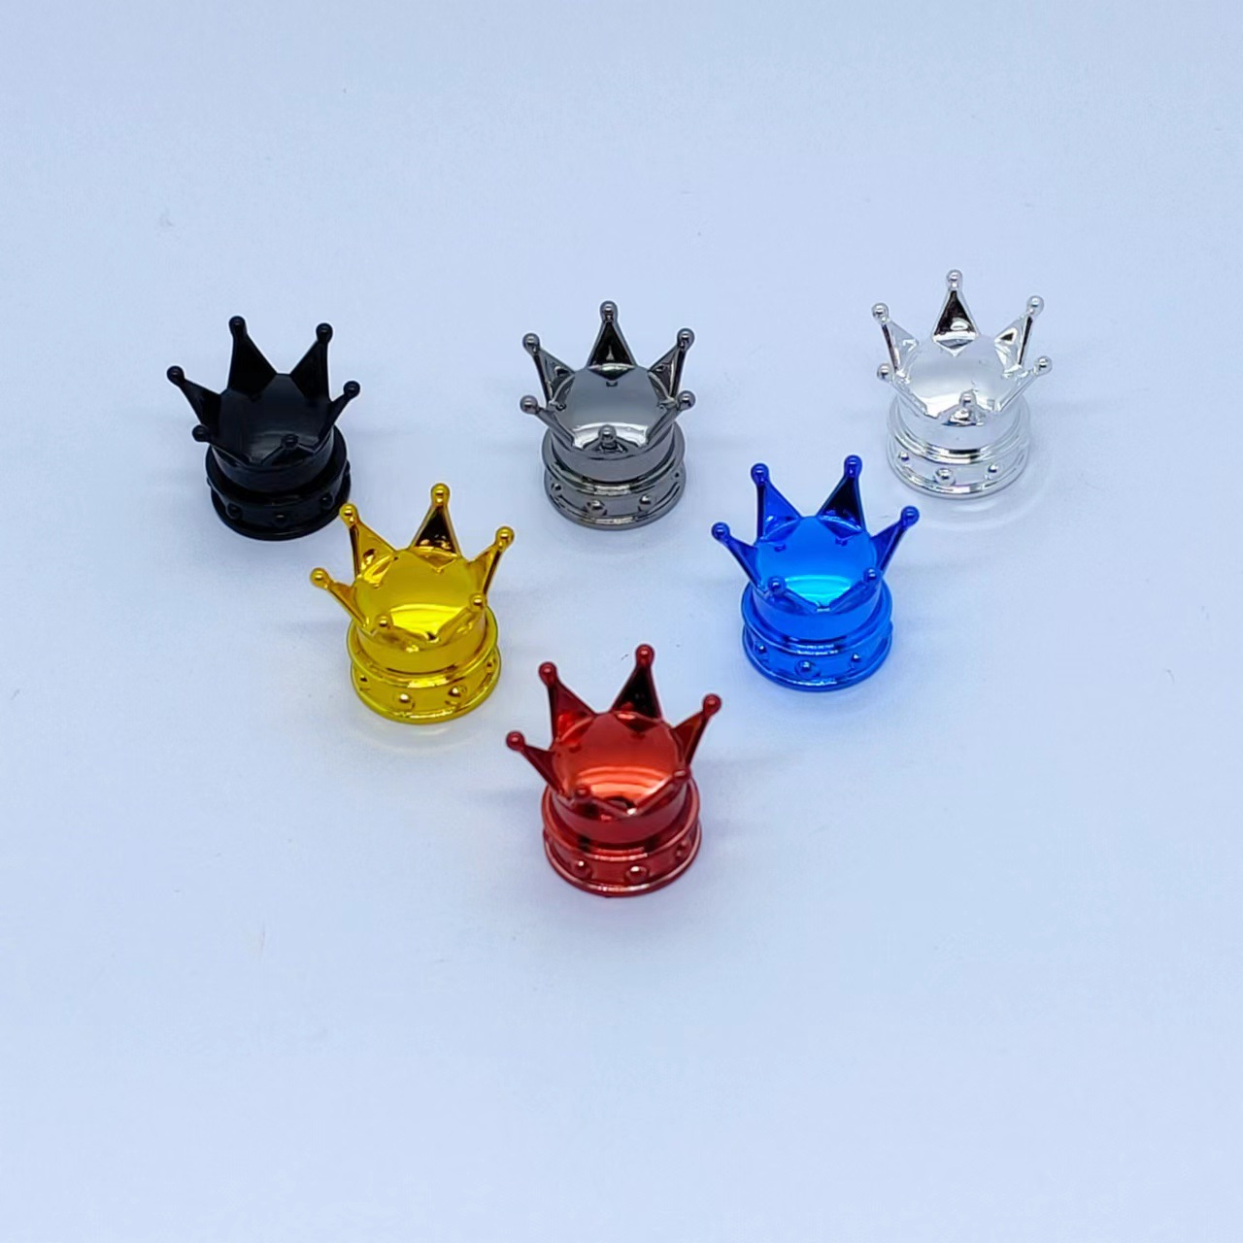 | VAL07 | JUEGO DE TAPITAS DE VALVULA CORONA SILVER | $ 2,499.00 | $ 2,499.00
 | VAL08 | JUEGO DE TAPITAS DE VALVULA CORONA NEGRA | $ 2,499.00 | $ 2,499.00
 | VAL09 | JUEGO DE TAPITAS DE VALVULA CORONA AZUL | $ 2,499.00 | $ 2,499.00
 | VAL010 | JUEGO DE TAPITAS DE VALVULA TUNNING AZUL | $ 1,999.00 | $ 1,999.00
 | VAL011 | JUEGO DE TAPITAS DE VALVULA TUNNING ROJO | $ 1,999.00 | $ 1,999.00
 | VAL012 | JUEGO DE TAPITAS DE VALVULA TUNNING SILVER | $ 1,999.00 | $ 1,999.00
 | VAL013 | JUEGO DE TAPITAS DE VALVULA TUNNING ROSA | $ 1,999.00 | $ 1,999.00
 | VAL014 | JUEGO DE TAPITAS DE VALVULA TUNNING NEGRA | $ 1,999.00 | $ 1,999.00
 | AMA01 | CINTA DE AMARRE CON CRIQUE 1" x 3,5 METROS (2 PIEZAS) | $ 6,820.28 | $ 6,820.28
 | REM01 | SOGA DE REMOLQUE CON GANCHOS METALICOS 2 TON | $ 5,899.00 | $ 5,899.00
 | REM02 | SOGA DE REMOLQUE CON GANCHOS METALICOS 5 TON | $ 7,599.00 | $ 7,599.00
 | ACE01 | LINGA DE ACERO METALICA 6MM X 4 METROS HASTA 2000KGS | $ 7,899.00 | $ 7,899.00
 | LCRUZ | LLAVE CRUZ CROMADA 14" | $ 9,399.00 | $ 9,399.00
 | LTELE | LLAVE CRUZ TELESCOPICA | $ 10,499.00 | $ 10,499.00
 | SB01 | LLAVE SACA BUJIAS CARDANICA 16MM | $ 2,799.00 | $ 2,799.00
 | SB02 | LLAVE SACA BUJIAS CARDANICA 21MM | $ 2,999.00 | $ 2,999.00
 | VENTI02 | VENTILADOR DISPLAY DE 2 VENTILADORES 4" 12V PLASTICO NEGRO UNIVERSAL | $ 15,118.20 | $ 15,118.20
 | FICHA | FUSIBLE FICHA SURTIDO 10 UNIDADES | $ 596.74 | $ 596.74
 | MINI | FUSIBLE MINI SURTIDO 10 UNIDADES | $ 596.74 | $ 596.74
 | 286 | LUZ PORTATIL ULTRASTEEL 12V | $ 8,690.89 | $ 8,690.89
 | 280 | CARGADOR RAPIDO PREMIUM USB AUTO DOBLE | $ 2,409.31 | $ 2,409.31
 | 1280 | SOPORTE PARA CELULAR MAGNETICO EXPANSIBLE Y FLEXIBLE | $ 8,241.86 | $ 8,241.86
 | 251 | ANTENA TUNNING AUTOADHESIVA ANGULO AJUSTABLE DE 0 A 90 | $ 3,843.31 | $ 3,843.31
 | 1259 | ESPEJO RETROVISOR RECTANGULAR | $ 6,494.03 | $ 6,494.03
 | 10311 | PORTA BOTELLA | $ 2,312.74 | $ 2,312.74
PRECIOS MAS IVA

ESCOBILLAS
ESCOBILLAS
 |  |  |  | CARGUE AQUÍ EL DESCUENTO
FOTO | CODIGO | DESCRIPCION | PRECIO LISTA | PRECIO CON EL DESCUENTO
 | 55718 | ESCOB 15" CONVENC C/U "DYR" DEL | $ 3,151.00 | $ 3,151.00
 | 55719 | ESCOB 16" CONVENC C/U "DYR" DEL | $ 3,151.00 | $ 3,151.00
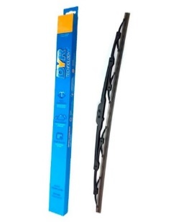
 | 55720 | ESCOB 18" CONVENC C/U "DYR" DEL | $ 3,662.00 | $ 3,662.00
 | 55721 | ESCOB 19" CONVENC C/U "DYR" DEL | $ 3,662.00 | $ 3,662.00
 | 55722 | ESCOB 20" CONVENC C/U "DYR" DEL | $ 3,925.00 | $ 3,925.00
 | 55723 | ESCOB 21" CONVENC C/U "DYR" DEL | $ 3,925.00 | $ 3,925.00
 | 55724 | ESCOB 22" CONVENC C/U "DYR" DEL | $ 3,925.00 | $ 3,925.00
 | 55725 | ESCOB 24" CONVENC C/U "DYR" DEL | $ 4,411.00 | $ 4,411.00
 | 55726 | ESCOB 26" CONVENC C/U "DYR" DEL | $ 4,411.00 | $ 4,411.00
 | 55727 | ESCOB 28" CONVENC C/U "DYR" DEL | $ 4,660.00 | $ 4,660.00
 | CODIGO | Escobillas Ultra BLADE
 | 56576 | ESCOB 14" ULTRA BLADE C/U "DYR"DEL(+10 Adap) | $ 7,579.00 | $ 7,579.00
 | 56195 | ESCOB 15" ULTRA BLADE C/U "DYR"DEL(+10 Adap) | $ 7,579.00 | $ 7,579.00
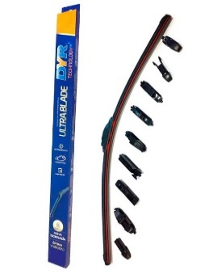
 | 55728 | ESCOB 16" ULTRA BLADE C/U "DYR"DEL(+10 Adap) | $ 7,579.00 | $ 7,579.00
 | 55729 | ESCOB 18" ULTRA BLADE C/U "DYR"DEL(+10 Adap) | $ 7,579.00 | $ 7,579.00
 | 55730 | ESCOB 19" ULTRA BLADE C/U "DYR"DEL(+10 Adap) | $ 7,579.00 | $ 7,579.00
 | 55731 | ESCOB 20" ULTRA BLADE C/U "DYR"DEL(+10 Adap) | $ 7,579.00 | $ 7,579.00
 | 55732 | ESCOB 21" ULTRA BLADE C/U "DYR"DEL(+10 Adap) | $ 7,579.00 | $ 7,579.00
 | 55733 | ESCOB 22" ULTRA BLADE C/U "DYR"DEL(+10 Adap) | $ 7,579.00 | $ 7,579.00
 | 55734 | ESCOB 24" ULTRA BLADE C/U "DYR"DEL(+10 Adap) | $ 7,579.00 | $ 7,579.00
 | 55735 | ESCOB 26" ULTRA BLADE C/U "DYR"DEL(+10 Adap) | $ 7,579.00 | $ 7,579.00
 | 55736 | ESCOB 28" ULTRA BLADE C/U "DYR"DEL(+10 Adap) | $ 7,579.00 | $ 7,579.00
 | 55577 | ESCOB 30" ULTRA BLADE C/U "DYR"DEL(+10 Adap) | $ 7,579.00 | $ 7,579.00
 | CODIGO | Escobillas ESPECIALES
 | 58218 | ESCOB AMAROK 13 DELUXE JUEGO 24 + 24 | $ 13,113.00 | $ 13,113.00
 | 58219 | ESCOB ARGO/CRONOS DELUXE JUEGO 16 + 24 | $ 13,113.00 | $ 13,113.00
 | 57356 | ESCOB COROLLA/NOTE/NISS EL JUEGO 28 + 14 | $ 10,462.00 | $ 10,462.00
 | 57357 | ESCOB HILUX/TREND/ECOSP EL JUEGO 22 + 16 | $ 10,462.00 | $ 10,462.00
 | CODIGO | Escobillas TRASERAS
 | 56218 | ESCOB TRAS 10"+1 Eng(VW-FORD)DYR | $ 4,857.00 | $ 4,857.00
 | 56236 | ESCOB TRAS 12"+1 Eng(CHEV-VW-FORD-REN)DYR | $ 4,857.00 | $ 4,857.00
 | 56219 | ESCOB TRAS 12"+3 Eng(CIT-CHE-FIA-FOR-PEU-REN)DYR | $ 4,857.00 | $ 4,857.00
 | 56237 | ESCOB TRAS 14"+1 Eng(CHEV-FIAT-VW-RENAULT)DYR | $ 4,857.00 | $ 4,857.00
 | 56220 | ESCOB TRAS 14"+3 Eng(FOR-PEU-REN-VW-HON)DYR | $ 4,857.00 | $ 4,857.00
PRECIOS MAS IVA

